Plan1
3ª FORMA NORMAL | 3ª FORMA NORMAL
Qual a missão da 3ª Forma Normal de Codd? | A missão da 3ª Forma Normal de Codd é eliminar das tabelas de um Banco de Dados quaisquer dependências transitivas que possam exisitir. Só para relembrar, dependência transitiva é quando temos atributos dependendes de atributos não-chave. A ideia por através da 3ª Forma Normal é fazer com que todos os atributos dependentes, sejam totalmente dependentes da PK (Chave-Primária). Quando nos deperamos com dependências transitivas dentro da tabela, a 3ª Forma Normal sugere fazer uma decomposição dos atributos, onde pegamos os atributos não-chave determinantes e iniciamos uma nova tabela onde estes atributos serão PKs dos atributos dependentes.
Que testes podemos aplicar a uma tabela para saber se ela está atendendo a 3ª Forma Normal? | Os Testes para a 3ª Forma Normal são os seguintes: - A tabela já atente a 2ª Forma Normal? Temos que lembrar que a 3ª Forma Normal é uma espécie de objetivo da 2ª Forma Normal, sendo assim, se a tabela não atende nem a 2ª Norma, não há como implementar a 3ª Norma; - Existem Dependências Transitivas na Tabela? Se existirem temos que estudar a possibilidade de transferir essas depedências para a PK, se não for possível devemos criar uma nova tabela e transformar os atributos determinantes não-chave em Chave-Primárias da nova tabela; (Lembrando que na maioria das vezes deveremos permanecer com os atributos determinantes na tabela original para eles sejam referenciados à nova tabela por através de Chave-Estrangeira.) - Todas as Dependências são Totais para a PK? Se atender esse requisito, é sinal de que já está atendendo a 3ª Forma Normal;
- reservado para a questão acima -
Ilustre uma tabela que não atende aos requisitos da 3ª Forma Normal (Note que nessa tabela o atributo "Nome_Vendedor" está ai desnecessariamente, pois ele não depende da Chave-Primária, que no caso é "Nota_Fiscal", o "Nome_Vendedor" é dependente de um atributo não-chave "Cod_Vendedor".) | 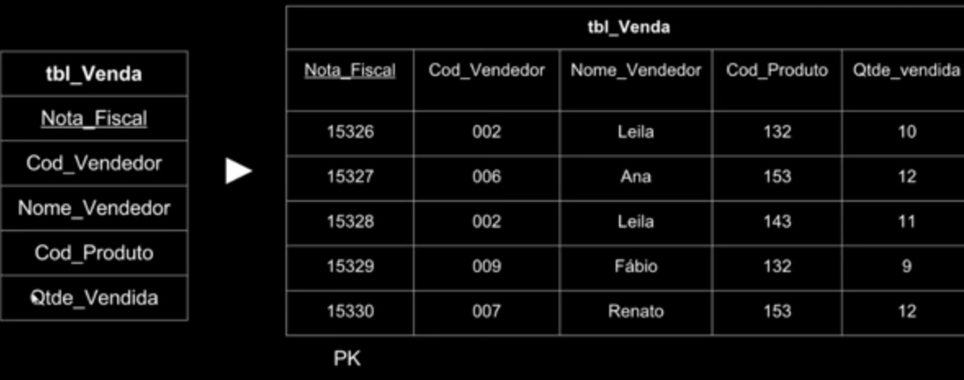
- reservado para a questão acima -
Ilustre como podemos normalizar a tabela acima utilizando a 3ª Forma Normal (Note que desmembramos o atributo "Cod_Vendedor" em uma nova tabela, onde ele é a Chave-Primária dela, e colocamos o atributo dependente "Nome_Vendedor" como dependente desse atributo. Agora, quando a tabela de Vendas quiser referenciar a um vendedor fará isso somente pelo "Cod_Vendedor", que virou Chave-Estrangeira da nova tabela.) | 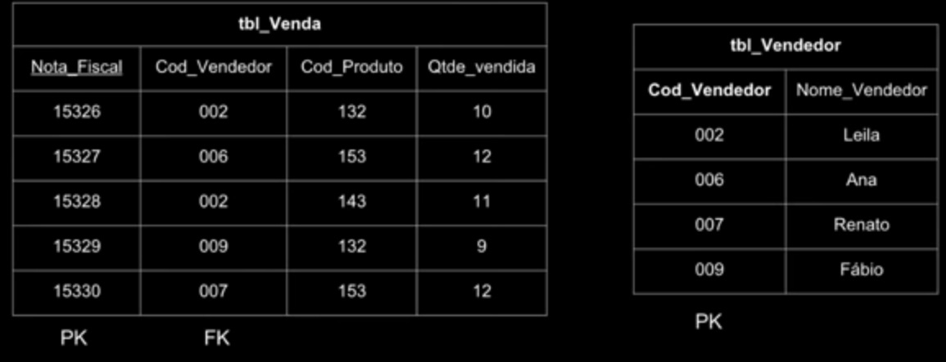
- reservado para a questão acima -
Ilustre o passo-a-passo da normalização desde a 1ª Norma até a 3ª | 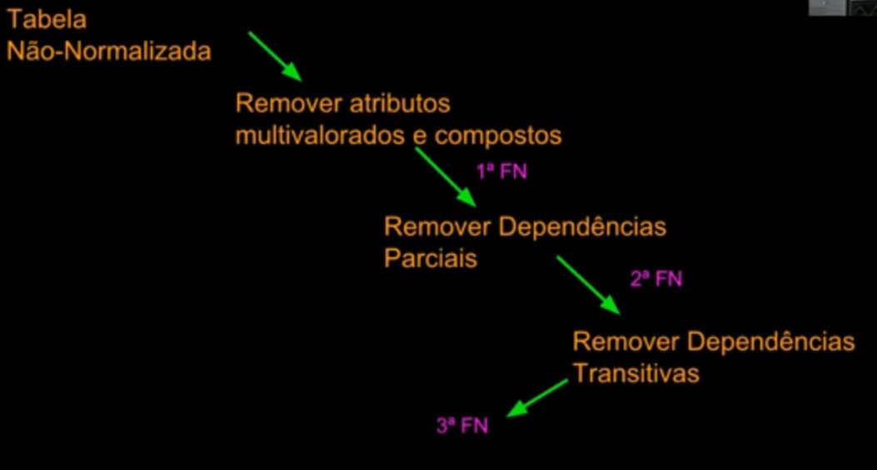
- reservado para a questão acima -

